Welcome
 | Welcome

 | Excel | Product storage and pickup | Member management | Deposit | Withdraw | Add historical records | Real-time statistics and other functions

 | Prerequisites
1 | You can optionally use Office 365, Office 2024, Office 2021, Office 2019, Office 2016 or office software that supports automatically inheriting the upstream formula when inserting a new row.
1 | Collaboration: It is recommended that you use OneDrive to store Latest.xlsm in the network disk, and other terminal devices can directly synchronize operations.
1 | Use iPad, IOS, Android and other terminals to enjoy collaboration by installing Microsoft Excel office software
-1 | VBA functionality will not be available when VBA is not enabled or included

 | The main function
1 | Merchandise | Supports 40 product management
 |  | After setting available products, hide member details and unused products in history
 |  | If there are products of the same price, wouldn't you regard them as the same product?

1 | Warehouse Pick up | Into the database: After adding, statistics can be viewed in the settings interface
 |  | Picking up goods: correcting and picking up goods quickly during inventory, statistics can be viewed in the setting interface
 |  | Software A sells 666 pieces and software B sells 333 pieces. Wouldn?t you add two pick-up items, 666 and 333? Doesn?t this count data from other platforms?

1 | Member | You can add: surname, first name, gender, ID number, age, phone number, email, home address, notes, etc. Unused items can be hidden
1 | Staff | Set employee names, contact numbers, and preferred employees
1 | Icon | 1 | Enter correctly | 1 | Enter correctly or filled in
 |  | 0 | flat | -0.01 | Not entered or verification failed
 |  | -0.01 | mistake

1 | After opening VBA, the following features are enabled
1 | Set up | Step 4: Required when adding a member, new deposits are allowed after addition (after passing the verification item when adding a new member, a new historical record will be inserted for deposit)
 |  | Step 7: Must fill in the unit

1 | Check | Phone number: It only prompts when the 11-digit number is met or not, and does not force you to enter it correctly.
 |  | ID number: After entering the ID number, check whether it is correct.
 |  | Email: Verify the correct email address

1 | History record | In the member details, after selecting the member, you can click "Deposit" or "Withdraw" to quickly add an item to the history.
 |  | Tip: Whether you click "New Deposit" or "New Withdrawal", select the type change in the history.

1 | Worksheet | New warehouse pickup and new members will be available
1 | Open table | Reset the worksheet to add new products, pick up goods from the warehouse, add error messages in new members, instant verification, etc.
1 | Select table | Automatically add "hotkeys, clear hotkeys", reset: errors, instant verification, etc.
1 | Filling | After setting the preferred employee, it will automatically populate the list of all employees
1 | Safety | After adding "product pickup" and "new member", formulas and data verification will be automatically inserted and the function will be initialized.
1 | Shortcut key | Ctrl+Shift + M: After obtaining the current date and time, insert or update to the "time" row (valid for warehouse pickup, member details, and history records)
 |  | Ctrl+Shift + A: History - New, automatically filled in (only valid in member details)
 |  | Ctrl+Shift + Q: History - new, automatically filled in and withdrawn (only valid in member details)

 | Terms and Conditions
1 | All passwords are empty
1 | It is recommended that you regularly download the latest version to stay up to date.
0 | Go to https://github.com/ilikeyi/Office or open https://fengyi.tel/go/storage After downloading,
1
 | Right-click the file, select Properties, and unlock the file.
 | 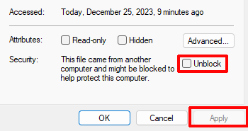

2
 | Enable editing

3
 | Enable content

4
 | Enable VBA macro functions
 | Select File, Options, Trust Center, Trust Center Settings, select:
 | Enable VBA macros, Enable Excel 4.0 macros when VBA macros are enabled, Trust access to VBA project object templates
 | 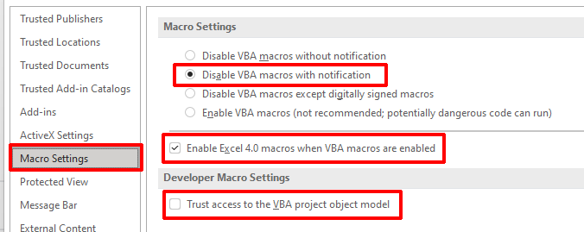

欢迎
 | 欢迎

 | Excel | 商品入库、取货 | 会员管理 | 存入 | 支取 | 新增历史记录 | 即时统计等功能

 | 先决条件
1 | 可选使用 Office 365、Office 2024、Office 2021、Office 2019、Office 2016 或支持插入新行时自动继承上行公式的办公软件
1 | 协作：建议您使用 OneDrive，将 Latest.xlsm 存储到网盘里，其它终端设备可直接同步操作
1 | 使用 iPad、IOS、Android 等终端，安装 Microsoft Excel 办公软件即可享受协作
-1 | 未启用 VBA 或不包含 VBA 时，VBA 功能将不可用

 | 主要功能
1 | 商品 | 支持 40 项商品管理
 |  | 设置可用商品后，隐藏会员详细信息、历史记录里未使用的商品
 |  | 有同等价位时，你难道不会当他为同一商品吗？

1 | 入库 | 取货 | 入库：新增后，在设置界面可查看统计
 |  | 取货：盘点时冲正及快速取货，在设置界面可查看统计
 |  | A 软件销售 666 件，B 软件销售 333，你不会添加二条取货 666、333 吗？这不就统计其它平台的数据了？

1 | 会员 | 可添加：姓氏、名字、性别、身份证号码、年龄、电话、Email、家庭住址、备注等，可隐藏不常用的项
1 | 员工 | 设置员工姓名、联系电话，设置首选员工
1 | 图标 | 1 | 正确录入 | 1 | 正确输入或已填
 |  | 0 | 持平 | -0.01 | 未输入或校验失败
 |  | -0.01 | 错误

1 | 打开 VBA 后，以下功能将启用
1 | 设置 | 第四步：添加会员时必填、添加后允许新增存入（通过了新增会员时验证项后，将插入一条新的历史记录存入）
 |  | 第七步：必须填单位

1 | 校验 | 电话号码：满足 11 位数字时和不满足时仅提示，不强制你是否正确录入
 |  | 身份证号码：输入了身份证号码后校验是否正确
 |  | Email：校验是否正确的电子邮箱

1 | 历史记录 | 在会员详细信息里，选择会员后可点击“存入”或“支取”，快速新增一条到历史记录里
 |  | 技巧：不管是点“新增存入”或“新增支取”，在历史记录里选择类型更改

1 | 工作表 | 新增入库取货、新增会员将可用
1 | 打开表 | 重置工作表新增商品、入库取货、新增会员里错误信息、即时校验等
1 | 选择表 | 自动添加“热键、清除热键”，重置：错误、即时校验等
1 | 填充 | 设置首选员工后，自动填充到所有员工列表
1 | 安全 | 新增“商品入库取货”、“新增会员”后，自动插入公式和数据校验，初始化功能。
1 | 快捷键 | Ctrl+Shift + M：获得当前日期和时间后，插入或更新到“时间”行（入库取货、会员详细信息、历史记录有效）
 |  | Ctrl+Shift + A：历史记录 - 新增，自动填存入（仅在会员详细信息有效）
 |  | Ctrl+Shift + Q：历史记录 - 新增，自动填支取（仅在会员详细信息有效）

 | 使用须知
1 | 所有密码为空
1 | 建议你定期下载最新版，以保持到最新
0 | 前往 https://github.com/ilikeyi/Office 或打开 https://fengyi.tel/go/storage 下载后，
1
 | 点击文件右键，选择属性，解除文件锁定
 | 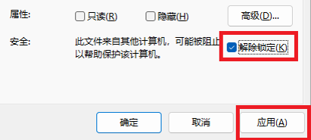

2
 | 启用编辑

3
 | 启用内容

4
 | 启用 VBA 宏功能
 | 选择文件、选项、信任中心、信任中心设置，选择：
 | 启用 VBA 宏、启用 VBA 宏时启用 Excel 4.0 宏、信任对 VBA 工程对象模板的访问
 | 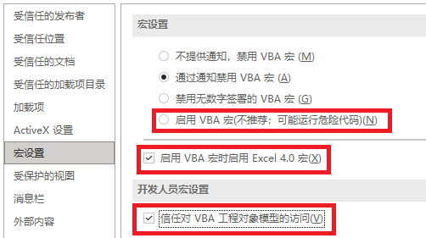

歡迎
 | 歡迎

 | Excel | 商品入庫、取貨 | 會員管理 | 存入 | 分享 | 新增歷史記錄 | 即時統計等功能

 | 先決條件
1 | 可選使用 Office 365、Office 2024、Office 2021、Office 2019、Office 2016 或支援插入新行時自動繼承上行公式的辦公室軟體
1 | 協作：建議您使用 OneDrive，將 Latest.xlsm 儲存到網盤裡，其它終端設備可直接同步操作
1 | 使用 iPad、IOS、Android 等終端，安裝 Microsoft Excel 辦公室軟體即可享受協作
-1 | 未啟用 VBA 或不包含 VBA 時，VBA 功能將無法使用

 | 主要功能
1 | 商品 | 支持 40 項商品管理
 |  | 設定可用商品後，隱藏會員詳細資料、歷史記錄裡未使用的商品
 |  | 有同等價位時，你不會當他為同一商品嗎？

1 | 入庫 | 取貨 | 入庫：新增後，在設定介面可查看統計
 |  | 取貨：盤點時沖正及快速取貨，在設定介面可查看統計
 |  | A 軟體銷售 666 件，B 軟體銷售 333，你不會增加二條取貨 666、333 嗎？ 這不就統計其它平台的數據了？

1 | 會員 | 可新增：姓氏、名字、性別、身分證號碼、年齡、電話、Email、家庭住址、備註等，可隱藏不常用的項
1 | 員工 | 設定員工姓名、聯絡電話，設定首選員工
1 | 圖示 | 1 | 正確錄入 | 1 | 正確輸入或已填
 |  | 0 | 持平 | -0.01 | 未輸入或校驗失敗
 |  | -0.01 | 錯誤

1 | 開啟 VBA 後，以下功能將啟用
1 | 設定 | 第四步：新增會員時必填、新增後允許新增存入（通過了新增會員時驗證項目後，將插入一條新的歷史記錄存入）
 |  | 第七步：必須填單位

1 | 校驗 | 電話號碼：滿足 11 位數字時和不滿足時僅提示，不強制你是否正確輸入
 |  | 身分證號碼：輸入了身分證號碼後校驗是否正確
 |  | Email：校驗是否正確的電子郵件信箱

1 | 歷史記錄 | 在會員詳細資料裡，選擇會員後可點選“存入”或“支取”，快速新增一筆到歷史記錄裡
 |  | 技巧：不管是點“新增存入”或“新增支取”，在歷史記錄中選擇類型更改

1 | 工作表 | 新增入庫取貨、新增會員將可用
1 | 打開表 | 重設工作表新增商品、入庫取貨、新增會員裡錯誤訊息、即時校驗等
1 | 選擇表 | 自動新增“熱鍵、清除熱鍵”，重設：錯誤、即時校驗等
1 | 填充 | 設定首選員工後，自動填入所有員工列表
1 | 安全 | 新增「商品入庫取貨」、「新增會員」後，自動插入公式與資料校驗，初始化功能。
1 | 快速鍵 | Ctrl+Shift + M：取得目前日期和時間後，插入或更新至「時間」行（入庫取貨、會員詳細資料、歷史記錄有效）
 |  | Ctrl+Shift + A：歷史記錄 - 新增，自動填入（僅在會員詳細資料有效）
 |  | Ctrl+Shift + Q：歷史記錄 - 新增，自動填支取（僅在會員詳細資料有效）

 | 使用須知
1 | 所有密碼為空
1 | 建議你定期下載最新版，以保持到最新
0 | 前往 https://github.com/ilikeyi/Office 或開啟 https://fengyi.tel/go/storage 下載後，
1
 | 點選檔案右鍵，選擇屬性，解除檔案鎖定

2
 | 启用编辑

3
 | 啟用內容

4
 | 啟用 VBA 巨集功能
 | 選擇文件、選項、信任中心、信任中心設置，選擇：
 | 啟用 VBA 巨集、啟用 VBA 巨集時啟用 Excel 4.0 巨集、信任對 VBA 工程物件範本的訪問

